상품제안서
대형 체크패턴 폴라폴리스 체크담요 150*100cm | 상품코드: S45596

 |  |  |  |  |  |  | 02-713-8555 | www.synergygift.co.kr
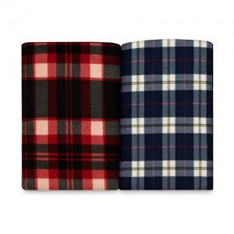 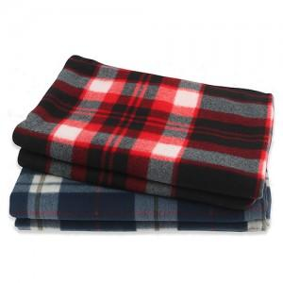

【상세/제작정보】

【인쇄/포장옵션】 | 실크 / 포장불가능

【공급단가】 | 수량 | 100~ | 300~ | 1,000~ | 3,000~ | 5,000~
*VAT별도 | 단가 | 3,380원 | 3,190원 | 3,040원 | 2,960원 | 2,910원

【상품 URL】 | https://www.synergygift.co.kr:443/src/goods_detail.php?gdno=45596

